Mensaje Inicial
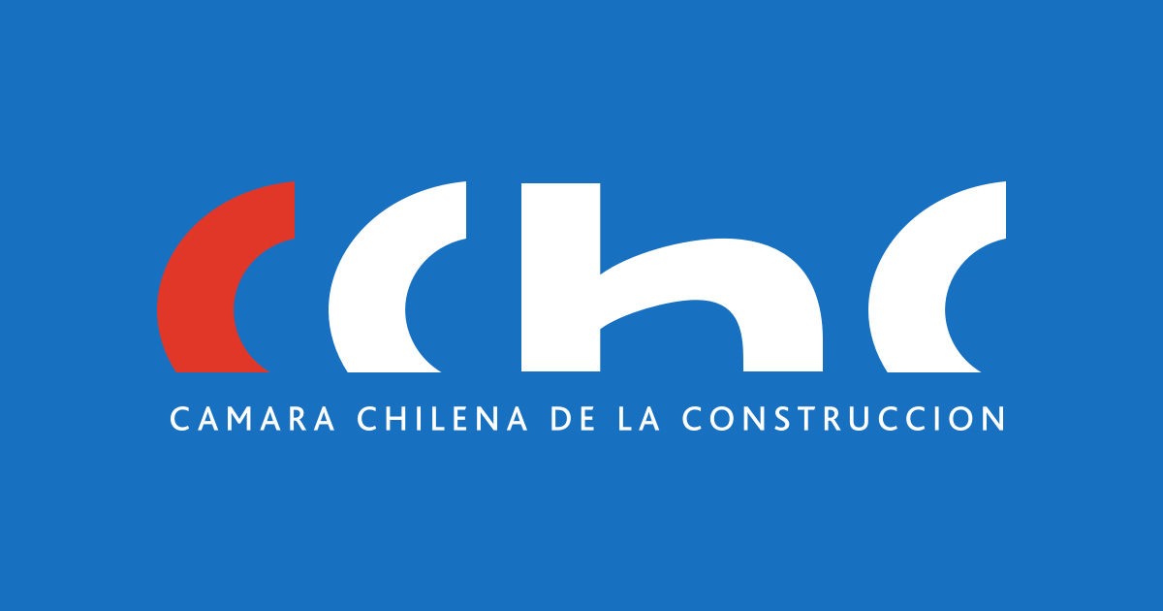

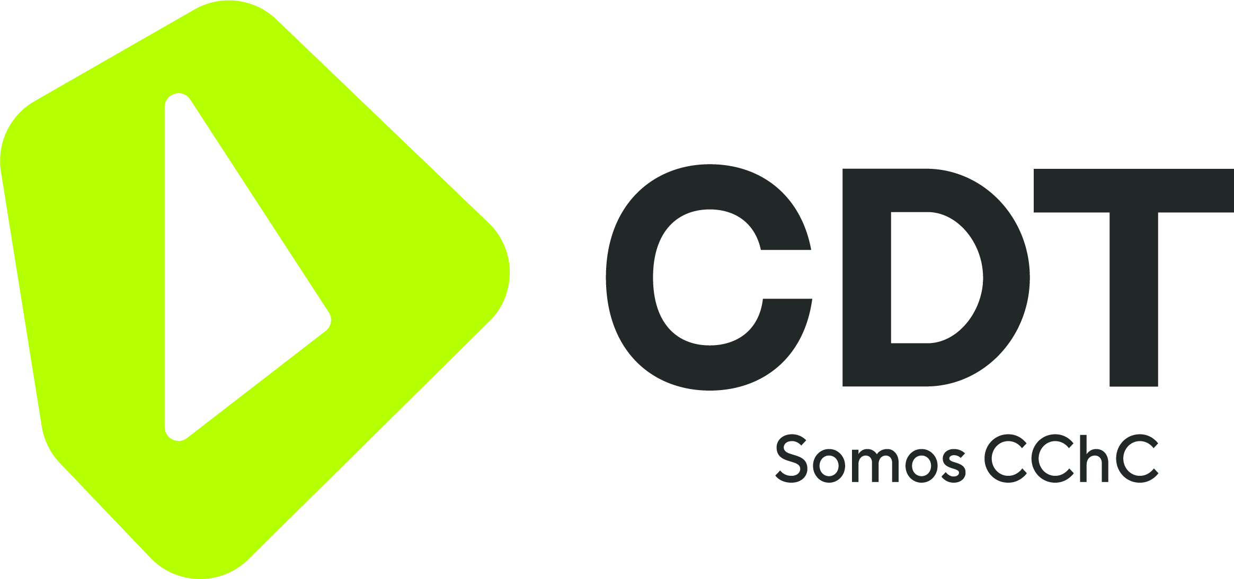

Versión II, Febrero 2024. Los contenidos del presente documento consideran el estado actual del arte en esta materia al momento de su publicación, a partir de la información recabada de organismos públicos, páginas web estatales y vía solicitudes de transparencia a nivel de Seremis. Es, por tanto, solo un levantamiento de la información pública disponible, de manera referencial para facilitar los procesos de gestión de residuos. La CChC y la CDT no escatiman esfuerzos para procurar la calidad de la información presentada acá. Sin embargo, advierte, que es el usuario quien debe velar en que la información entregada por estas entidades sea acorde al servicio que entregan. La CChC y la CDT no guardan ningún tipo de relación comercial ni estratégica con ninguna entidad nombrada en este catastro y tampoco se hacen responsables de la calidad del servicio que presten. Será responsabilidad del usuario verificar y evaluar con la entidad en particular que el servicio prestado cuente con la calidad requerida, así como con el cumplimiento de toda la normativa técnica obligatoria que esté vigente. En el siguiente archivo usted podrá encontrar tres hojas de información asociada a los distintos gestores, valorizadores y sitios de disposición final de los residuos de la construcción a nivel nacional, para que como empresa pueda gestionar los distintos tipos de residuos de la construcción de la mejor manera posible. Las hojas contienen la siguiente información: - Sitios de Valorización de Residuos: Esta lista especifica los distintos sitios de valorización de residuos que se pueden asociar a los generados en el proceso de la construcción. Esta información fue extraída de la página del Registro de Emisiones y Transferencia de Contaminantes (https://retc.mma.gob.cl/) a cargo del Ministerio de Medio Ambiente y fue actualizada el año 2021 por el organismo, por lo que pueden existir gestores nuevos que no están incluidos en esta lista y que si pueden estar en la última lista. En esta lis

